D. Inspeccion
 |  | FORMATO |  |  |  |  |  |  | 
 |  | SEGUIMIENTO DE HALLAZGOS DE INFRAESTRUCTURA

 |  | Codigo: GI-FT-07 |  | Versión: 1 |  |  | 2024-03-12

FECHA DE INSPECCIÓN | INSPECCIÓN QUE ORIGINÓ HALLAZGO | SEDE | ÁREA | R. FOTOGRÁFICO | HALLAZGO | FECHA DE CIERRE | ÁREA QUE CERRÓ HALLAZGO | R. FOTOGRÁFICO CIERRE | OBSERVACIONES | EFICACIA

 |  |  |  | 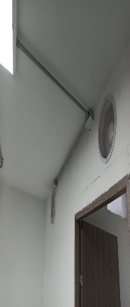

INSPECCIÓN QUE ORIGINÓ HALLAZGO
INFRAESTRUCTURA
SST
AMBIENTAL
COPASST
REPORTE DE TRABAJADORES

